Лист1
 |  |  | 115088, г. Москва, ул. Южнопортовая, д. 7, стр. 1, этаж 3, каб. 32
 |  |  | '(495) 664-3338
 |  |  | www.pandus.su
 |  |  | *e-mail: 6643338@mail.ru

 | ФОРМА ЗАКАЗА

Контакт | Имя
 | Телефон для связи
 | Город

Конструкция пандуса

Крепление по ходу подъема |  |  | к стене слева
 |  |  | к стене справа
 |  |  | к перилам слева
 |  |  | к перилам справа

Замеры лестницы
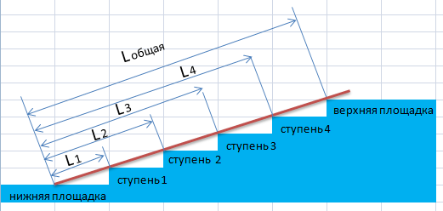 произведите, пожалуйста, замеры согласно нашей инструкции, укажите длины: L общая, L 1, L 2 и т.д. в соответствии с номерами ступеней. Внимание! нумерация ступеней производится от нижней площадки, если ребро ступени не касается планки - в соответствующей графе - указываем прочерк. |  |  |  | L общая
 |  |  |  | L 1
 |  |  |  | L 2
 |  |  |  | L 3
 |  |  |  | L 4
 |  |  |  | L 5
 |  |  |  | L 6
 |  |  |  | L 7
 |  |  |  | L 8
 |  |  |  | L 9
 |  |  |  | L 10

Замеры коляски (не обязательно)
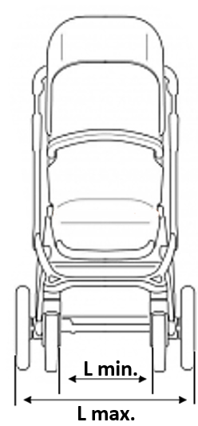
 |  |  |  | L min.
 |  |  |  | L max.

Доставка

Адрес доставки

Получатель груза
 |  | для юридических лиц | наименование
 |  |  | ИНН
 |  |  | контактный телефон

 |  | для физических лиц | ФИО
 |  |  | контактный телефон
 |  |  | паспорт

